关系图
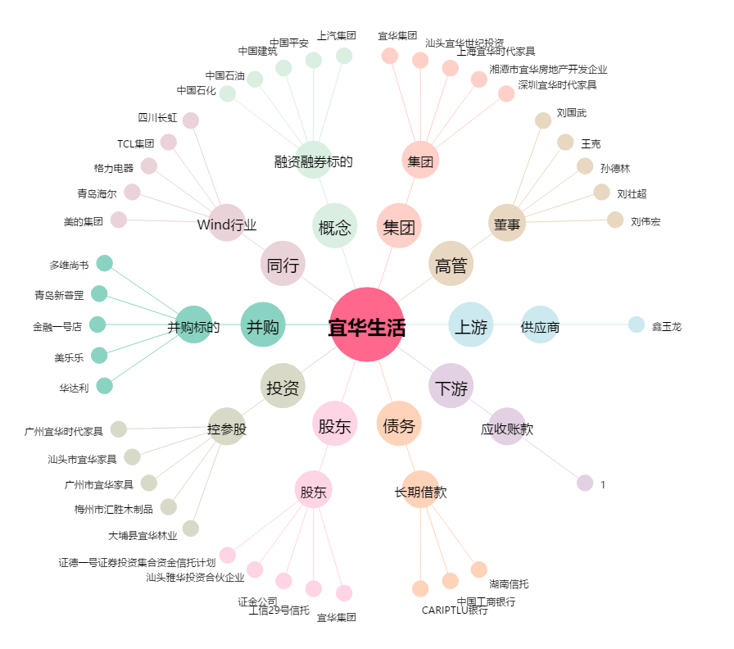
宜华生活[600978.SH] - 关系概览图

